시각정보 출력 예
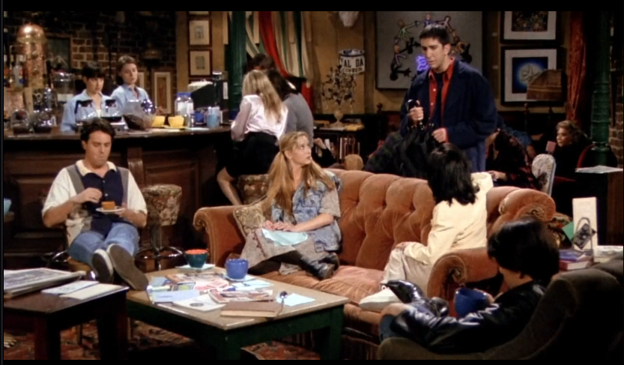

구간번호 | 대표프레임 번호 | 시작시간 | 끝시간 | 장소 | 세부장소 | 관련인물 | 대사 | 첸들러 |  |  |  |  |  |  |  |  |  |  |  |  |  |  |  | 피비 |  |  |  |  |  |  |  |  |  |  |  |  |  |  |  | 조이 |  |  |  |  |  |  |  |  |  |  |  |  |  |  |  | 모니카 |  |  |  |  |  |  |  |  |  |  |  |  |  |  |  | 로스 |  |  |  |  |  |  |  |  |  |  |  |  |  |  |  | 레이첼 |  |  |  |  |  |  |  |  |  |  |  |  |  |  |  | 객체 |  |  |  |  |  |  | 객체간의 관계 서술 | 감정에 따른 행동 서술
 |  |  |  |  |  |  |  | 사람1 | 이름 | 얼굴좌표 | 전체좌표 | 행동 | 감정 | 서술어 | 관련객체 | 관련객체좌표 | 옷 | 상의좌표 | 상의색상 | 하의좌표 | 하의색상 | 화자 | 청자 | 사람2 | 이름 | 얼굴좌표 | 전체좌표 | 행동 | 감정 | 서술어 | 관련객체 | 관련객체좌표 | 옷 | 상의좌표 | 상의색상 | 하의좌표 | 하의색상 | 화자 | 청자 | 사람3 | 이름 | 얼굴좌표 | 전체좌표 | 행동 | 감정 | 서술어 | 관련객체 | 관련객체좌표 | 옷 | 상의좌표 | 상의색상 | 하의좌표 | 하의색상 | 화자 | 청자 | 사람4 | 이름 | 얼굴좌표 | 전체좌표 | 행동 | 감정 | 서술어 | 관련객체 | 관련객체좌표 | 옷 | 상의좌표 | 상의색상 | 하의좌표 | 하의색상 | 화자 | 청자 | 사람5 | 이름 | 얼굴좌표 | 전체좌표 | 행동 | 감정 | 서술어 | 관련객체 | 관련객체좌표 | 옷 | 상의좌표 | 상의색상 | 하의좌표 | 하의색상 | 화자 | 청자 | 사람6 | 이름 | 얼굴좌표 | 전체좌표 | 행동 | 감정 | 서술어 | 관련객체 | 관련객체좌표 | 옷 | 상의좌표 | 상의색상 | 하의좌표 | 하의색상 | 화자 | 청자 | 일반객체 | 객체명 | 객체좌표 | 객체명 | 객체좌표 | 객체명 | 객체좌표
1 | 1 | 0:00:00 | 0:33:00 | caffe |  |  | Ross: (mortified) Hi. Joey: This guy says hello, I wanna kill myself. Monica: Are you okay, sweetie? |  | 첸들러 | 213, 566, 30, 20 | 113, 560, 60, 200 | sitting down | neutral | have | cup | 250, 700, 20, 20 |  | 12,545,125,345 | etc | 143,123,56,45 | blue | N | Y |  | 피비 | 213, 566, 30, 20 | 113, 560, 60, 200 | sitting down | neutral |  |  |  |  | 12,545,125,345 | black |  |  | Y | Y |  | 조이 |  |  |  |  |  |  |  |  |  |  |  |  | Y | Y |  | 모니카 |  |  |  |  |  |  |  |  |  |  |  |  | Y | Y |  | 로스 | 213, 566, 30, 20 | 113, 560, 60, 200 | sitting down | sad | have | umbra | 250, 700, 20, 20 |  | 12,545,125,345 | etc | 143,123,56,45 | blue | Y | Y |  | 레이첼 |  |  |  |  |  |  |  |  |  |  |  |  |  |  |  | cup | 143,123,56,45 | cup | 143,123,56,45 | sofa | 143,123,56,45 | 모니카가 로스의 손을 쓰다듬고 있다. | 로스가 슬퍼하며 서있다.
1 | 2 | 0:00:00 | 0:33:00 | caffe |  |  | Ross: (mortified) Hi. Joey: This guy says hello, I wanna kill myself. Monica: Are you okay, sweetie? |  | 첸들러 | 213, 566, 30, 20 | 113, 560, 60, 200 | sitting down | neutral | have | cup | 250, 700, 20, 20 |  | 12,545,125,345 | etc | 143,123,56,45 | blue | N | Y |  | 피비 | 213, 566, 30, 20 | 113, 560, 60, 200 | sitting down | neutral |  |  |  |  | 12,545,125,345 | black |  |  | Y | Y |  | 조이 |  |  |  |  |  |  |  |  |  |  |  |  | Y | Y |  | 모니카 |  |  |  |  |  |  |  |  |  |  |  |  | Y | Y |  | 로스 | 213, 566, 30, 20 | 113, 560, 60, 200 | sitting down | sad | have | umbra | 250, 700, 20, 20 |  | 12,545,125,345 | etc | 143,123,56,45 | blue | Y | Y |  | 레이첼 |  |  |  |  |  |  |  |  |  |  |  |  |  |  |  | cup | 143,123,56,45 | cup | 143,123,56,45 | sofa | 143,123,56,45 | 모니카가 로스의 손을 쓰다듬고 있다. | 로스가 슬퍼하며 서있다.
1 | 3 | 0:00:00 | 0:33:00 | caffe |  |  | Ross: (mortified) Hi. Joey: This guy says hello, I wanna kill myself. Monica: Are you okay, sweetie? |  | 첸들러 | 213, 566, 30, 20 | 113, 560, 60, 200 | sitting down | neutral | have | cup | 250, 700, 20, 20 |  | 12,545,125,345 | etc | 143,123,56,45 | blue | N | Y |  | 피비 | 213, 566, 30, 20 | 113, 560, 60, 200 | sitting down | neutral |  |  |  |  | 12,545,125,345 | black |  |  | Y | Y |  | 조이 |  |  |  |  |  |  |  |  |  |  |  |  | Y | Y |  | 모니카 |  |  |  |  |  |  |  |  |  |  |  |  | Y | Y |  | 로스 | 213, 566, 30, 20 | 113, 560, 60, 200 | sitting down | sad | have | umbra | 250, 700, 20, 20 |  | 12,545,125,345 | etc | 143,123,56,45 | blue | Y | Y |  | 레이첼 |  |  |  |  |  |  |  |  |  |  |  |  |  |  |  | cup | 143,123,56,45 | cup | 143,123,56,45 | sofa | 143,123,56,45 | 모니카가 로스의 손을 쓰다듬고 있다. | 로스가 슬퍼하며 서있다.
2 | 1 | 0:33:00 | 1:32:00 | caffe |  |  | Ross: I just feel like someone reached down my throat, grabbed my small intestine, pulled it out of my mouth and tied it around my neck… |  | 첸들러 | 213, 566, 30, 20 | 113, 560, 60, 200 | sitting down | neutral | have | cup | 250, 700, 20, 20 |  | 12,545,125,345 | etc | 143,123,56,45 | blue | N | Y |  | 피비 | 213, 566, 30, 20 | 113, 560, 60, 200 | sitting down | neutral |  |  |  |  | 12,545,125,345 | black |  |  | N | Y |  | 조이 |  |  |  |  |  |  |  |  |  |  |  |  | N | Y |  | 모니카 |  |  |  |  |  |  |  |  |  |  |  |  | N | Y |  | 로스 | 213, 566, 30, 20 | 113, 560, 60, 200 | sitting down | sad | have | umbra | 250, 700, 20, 20 |  | 12,545,125,345 | etc | 143,123,56,45 | blue | Y | N |  | 레이첼 |  |  |  |  |  |  |  |  |  |  |  |  |  |  |  | cup | 143,123,56,45 | cup | 143,123,56,45 | sofa | 143,123,56,45 | 모니카가 로스의 손을 쓰다듬고 있다. | 로스가 슬퍼하며 서있다.
계속해서 출력

